Uitgangspunten debiet+ vrachten
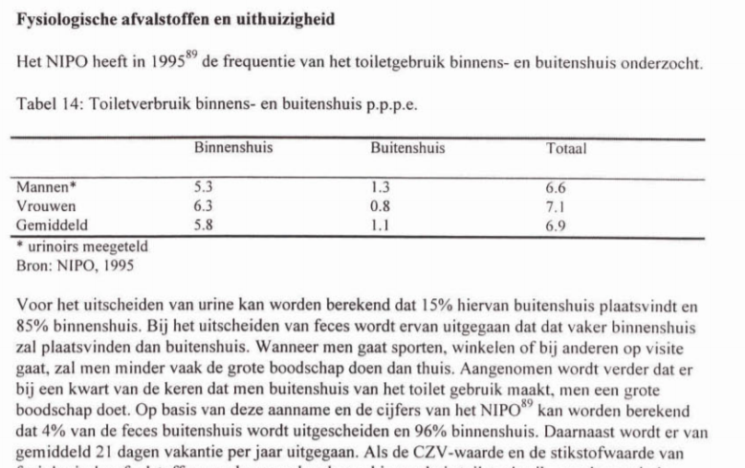
Watergebruik toileten + toevoeging aan afvalwater
Omschrijving | Eenheid | Urine | Feces
Watergebruik conventioneel toilet | l/spoelbeurt | 5 | 8 |  |  | https://www.vewin.nl/SiteCollectionDocuments/Publicaties/Cijfers/Watergebruik-Thuis-2016.pdf
Watergebruik vacuumtoiletten | l/spoelbeurt | 1 | 1 |  |  | Bron: Vewin; Watergebruik Thuis
Watergebruik urinoir | l/spoelbeurt | 1 | n.v.t.
Gemiddelde hoeveelheid urine (+ fecalien) per toiletbezoek | l/spoelbeurt | 0.3 | 0.125

Toiletgebruik | per persoon
Omschrijving | x per dag | Huishoudens | Kantoor/bedrijvigheid | Hotel
Urine | 6 | 80% | 50% | 60%
Feces | 1.0 | 95% | 35% | 80%
Totaal | 7.0 | 5.8 | 3.4 | 4.4

Urinoir gebruik
Omschrijving | Eenheid | Hotel | Kantoor/bedrijvigheid
Verhouding dames | % | 50% | 35% |  | Inschatting
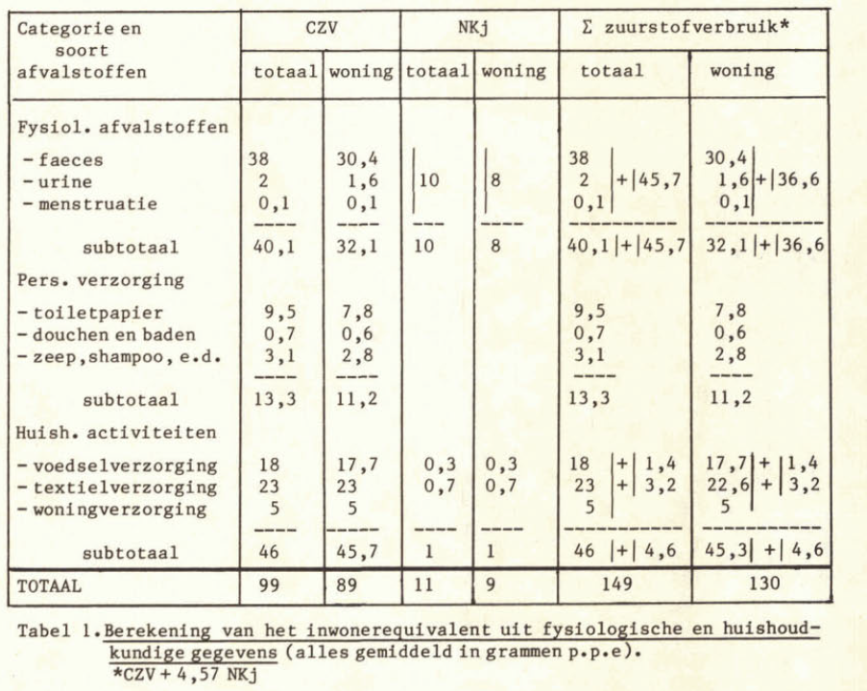
Verhouding heren | % | 50% | 65% |  | Inschatting | Zwartwatergat |  |  |  | STOWA 1998-40 Theoretische vrachten
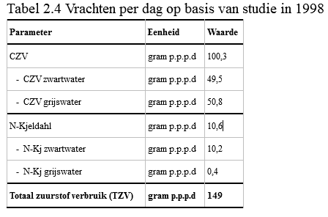
Gebruik urinoir door heren voor lozing urine | % | n.v.t | 90% |  | Aanname
Gebruik closet door heren voor lozing urine | % | 100% | 10% |  | Aanname

Afvalwaterhoeveelheid
Omschrijving | Eenheid | Huishoudens | Kantoor/bedrijvigheid | Hotel
Zwartwater (vacuumtoiletten) | l/pers.d | 7.3 | 4.3 | 5.6
Zwartwater (closet) | l/pers.d | 33.2 | 18.7 | 25.6
Zwartwater (closet en urinoir) | l/pers.d | n.v.t. | 11.7 | n.v.t.
Grijswater | l/pers.d | 90.0 | 3.7 | 200.0
GF-afval | l/pers.d | 0.2 | 0.05 | 0.1
Watergebruik voedselrestenvermaler | l/pers.d | 1.0 | 0.25 | 0.5

Vracht in zwartwater
Omschrijving | Eenheid | Huishoudens | Kantoor/bedrijvigheid | Hotel
CZV totaal | g/pers.d | 49.5 | 28.8 | 37.9
BZV | g/pers.d | 18.3 | 10.7 | 14.0
Zwevende stof (ZS) | g/pers.d | 22.0 | 12.8 | 16.8
N-totaal | g/pers.d | 10.2 | 5.9 | 7.8
P-totaal | g/pers.d | 1.3 | 0.8 | 1.0
 |  |  |  |  |  |  | Strandeiland
Vracht in grijswater |  |  |  |  |  |  |  | Grijswater huishoudens |  |  |  |  | Grijswater kantoor
Omschrijving | Eenheid | Huishoudens | Kantoor/bedrijvigheid | Hotel |  |  |  | LeAF 2018
CZV totaal | g/pers.d | 50.8 | 1.7 | 29.8 |  |  |  | CZV totaal | N-totaal | P-totaal |  |  | CZV totaal | N-totaal | P-totaal
BZV | g/pers.d | 25.4 | 0.9 | 14.9 |  |  |  | g/pers.d | g/pers.d | g/pers.d |  |  | g/pers.d | g/pers.d | g/pers.d
Zwevende stof (ZS) | g/pers.d | 30.5 | 1.0 | 17.9
N-totaal | g/pers.d | 0.4 | 0.020 | 0.200 |  |  | Pers. Verz. | 3.5 | 0.1 | 0 |  |  | 0.2 | 0.0
P-totaal | g/pers.d | 0.3 | 0.015 | 0.300 |  |  | Voedselverz. | 23 | 0.1 | 0 |  |  | 1.2 | 0.0 | 0.0
 |  |  |  |  |  |  | Textielreiniging | 21 | 0.2 | 0
Vracht in GF-afval |  |  | 25% | 50% |  |  | Verz. Woning | 5.3 | 0 | 0 |  |  | 0.4 | 0.0 | 0.0
Omschrijving | Eenheid | Huishoudens | Kantoor/bedrijvigheid | Hotel |  |  | Totaal | 52.8 | 0.4 | 0.3 |  |  | 1.7 | 0.0 | 0.0
CZV totaal | g/pers.d | 59.2 | 14.8 | 29.6
BZV | g/pers.d | 42.1 | 10.5 | 21.0 |  |  |  |  |  | Dweilen | x/jaar | 36.5 | 260
Zwevende stof (ZS) | g/pers.d | 35.4 | 8.9 | 17.7 |  |  |  |  |  |  | x/m2 | 0.35760210642 | 0.0052684903749
N-totaal | g/pers.d | 2.0 | 0.5 | 1.0
P-totaal | g/pers.d | 0.2 | 0.1 | 0.1

Uitgangspunten bedrijventerein
Omschrijving | Eenheid |  | Kantoor/bedrijvigheid
Medewerkers per ha district I | medewerkers/m2 |  | 0.005
Medewerkers per ha district II | medewerkers/m2 |  | 0.0075
Medewerkers per ha district III | medewerkers/m2 |  | 0.0075

Uitgangspunten hotel bezetting
Omschrijving |  |  |  | Hotel
Aantal kamers hotel A01 | stuks |  |  | 156
Aantal kamers hotel B01 | stuks |  |  | 332
Aantal kamers hotel B04 | stuks |  |  | 250
Bezetting per kamer | persoon/kamer |  |  | 1.8
Aantal gasten hotel A01 | stuks |  |  | 281
Aantal gasten hotel B01 | stuks |  |  | 598
Aantal gasten hotel B04 | stuks |  |  | 450
Aantal medewerkers hotel A01 | stuks |  |  | 30
Aantal medewerkers hotel B01 | stuks |  |  | 45
Aantal medewerkers hotel B04 | stuks |  |  | 40

Visualisatie vrachten
Zwartwater vrachten ontwerp
 | CZV totaal | Zwevende stof (ZS) | N-totaal | P-totaal | Debiet
2021 | - | - | - | - | -
2022 | 22 | 17 | 5 | 1 | 4
2023 | 73 | 49 | 14 | 2 | 10
2024 | 124 | 74 | 22 | 3 | 16
2025 | 135 | 80 | 24 | 3 | 17
2026 | 220 | 125 | 36 | 4 | 26
2027 | 224 | 127 | 36 | 5 | 26
2028 | 228 | 129 | 37 | 5 | 27
2029 | 228 | 129 | 37 | 5 | 27
2030 | 228 | 129 | 37 | 5 | 27
2031 | 228 | 129 | 37 | 5 | 27
2032 | 228 | 129 | 37 | 5 | 27
2033 | 228 | 129 | 37 | 5 | 27
2034 | 228 | 129 | 37 | 5 | 27
2035 | 228 | 129 | 37 | 5 | 27
2036 | 228 | 129 | 37 | 5 | 27
2037 | 228 | 129 | 37 | 5 | 27
2038 | 228 | 129 | 37 | 5 | 27
2039 | 228 | 129 | 37 | 5 | 27
2040 | 228 | 129 | 37 | 5 | 27
2041 | 228 | 129 | 37 | 5 | 27
2042 | 228 | 129 | 37 | 5 | 27
2043 | 228 | 129 | 37 | 5 | 27
2044 | 228 | 129 | 37 | 5 | 27
2045 | 228 | 129 | 37 | 5 | 27
2046 | 228 | 129 | 37 | 5 | 27
2047 | 228 | 129 | 37 | 5 | 27
2048 | 228 | 129 | 37 | 5 | 27
2049 | 228 | 129 | 37 | 5 | 27
2050 | 228 | 129 | 37 | 5 | 27
2051 | 228 | 129 | 37 | 5 | 27
Zwartwater vrachten gemiddeld
 | CZV totaal | Zwevende stof (ZS) | N-totaal | P-totaal | Debiet
2021 | - | - | - | - | -
2022 | 16 | 12 | 4 | 0 | 3
2023 | 56 | 37 | 11 | 1 | 8
2024 | 92 | 55 | 16 | 2 | 12
2025 | 100 | 59 | 18 | 2 | 13
2026 | 174 | 98 | 28 | 3 | 20
2027 | 177 | 99 | 28 | 4 | 21
2028 | 180 | 101 | 29 | 4 | 21
2029 | 180 | 101 | 29 | 4 | 21
2030 | 180 | 101 | 29 | 4 | 21
2031 | 180 | 101 | 29 | 4 | 21
2032 | 180 | 101 | 29 | 4 | 21
2033 | 180 | 101 | 29 | 4 | 21
2034 | 180 | 101 | 29 | 4 | 21
2035 | 180 | 101 | 29 | 4 | 21
2036 | 180 | 101 | 29 | 4 | 21
2037 | 180 | 101 | 29 | 4 | 21
2038 | 180 | 101 | 29 | 4 | 21
2039 | 180 | 101 | 29 | 4 | 21
2040 | 180 | 101 | 29 | 4 | 21
2041 | 180 | 101 | 29 | 4 | 21
2042 | 180 | 101 | 29 | 4 | 21
2043 | 180 | 101 | 29 | 4 | 21
2044 | 180 | 101 | 29 | 4 | 21
2045 | 180 | 101 | 29 | 4 | 21
2046 | 180 | 101 | 29 | 4 | 21
2047 | 180 | 101 | 29 | 4 | 21
2048 | 180 | 101 | 29 | 4 | 21
2049 | 180 | 101 | 29 | 4 | 21
2050 | 180 | 101 | 29 | 4 | 21
2051 | 180 | 101 | 29 | 4 | 21

Grijswater vrachten ontwerp
 | CZV totaal | Zwevende stof (ZS) | N-totaal | P-totaal | Debiet
2021 | - | - | - | - | -
2022 | 1 | 1 | 0 | 0 | 3
2023 | 12 | 7 | 0 | 0 | 63
2024 | 14 | 8 | 0 | 0 | 67
2025 | 14 | 8 | 0 | 0 | 68
2026 | 46 | 28 | 0 | 0 | 279
2027 | 46 | 28 | 0 | 0 | 280
2028 | 46 | 28 | 0 | 0 | 280
2029 | 46 | 28 | 0 | 0 | 280
2030 | 46 | 28 | 0 | 0 | 280
2031 | 46 | 28 | 0 | 0 | 280
2032 | 46 | 28 | 0 | 0 | 280
2033 | 46 | 28 | 0 | 0 | 280
2034 | 46 | 28 | 0 | 0 | 280
2035 | 46 | 28 | 0 | 0 | 280
2036 | 46 | 28 | 0 | 0 | 280
2037 | 46 | 28 | 0 | 0 | 280
2038 | 46 | 28 | 0 | 0 | 280
2039 | 46 | 28 | 0 | 0 | 280
2040 | 46 | 28 | 0 | 0 | 280
2041 | 46 | 28 | 0 | 0 | 280
2042 | 46 | 28 | 0 | 0 | 280
2043 | 46 | 28 | 0 | 0 | 280
2044 | 46 | 28 | 0 | 0 | 280
2045 | 46 | 28 | 0 | 0 | 280
2046 | 46 | 28 | 0 | 0 | 280
2047 | 46 | 28 | 0 | 0 | 280
2048 | 46 | 28 | 0 | 0 | 280
2049 | 46 | 28 | 0 | 0 | 280
2050 | 46 | 28 | 0 | 0 | 280
2051 | 46 | 28 | 0 | 0 | 280
Grijswater vrachten gemiddeld
 | CZV totaal | Zwevende stof (ZS) | N-totaal | P-totaal | Debiet
2021 | - | - | - | - | -
2022 | 1 | 1 | 0 | 0 | 2
2023 | 10 | 6 | 0 | 0 | 55
2024 | 11 | 7 | 0 | 0 | 58
2025 | 12 | 7 | 0 | 0 | 59
2026 | 40 | 24 | 0 | 0 | 249
2027 | 40 | 24 | 0 | 0 | 249
2028 | 40 | 24 | 0 | 0 | 249
2029 | 40 | 24 | 0 | 0 | 249
2030 | 40 | 24 | 0 | 0 | 249
2031 | 40 | 24 | 0 | 0 | 249
2032 | 40 | 24 | 0 | 0 | 249
2033 | 40 | 24 | 0 | 0 | 249
2034 | 40 | 24 | 0 | 0 | 249
2035 | 40 | 24 | 0 | 0 | 249
2036 | 40 | 24 | 0 | 0 | 249
2037 | 40 | 24 | 0 | 0 | 249
2038 | 40 | 24 | 0 | 0 | 249
2039 | 40 | 24 | 0 | 0 | 249
2040 | 40 | 24 | 0 | 0 | 249
2041 | 40 | 24 | 0 | 0 | 249
2042 | 40 | 24 | 0 | 0 | 249
2043 | 40 | 24 | 0 | 0 | 249
2044 | 40 | 24 | 0 | 0 | 249
2045 | 40 | 24 | 0 | 0 | 249
2046 | 40 | 24 | 0 | 0 | 249
2047 | 40 | 24 | 0 | 0 | 249
2048 | 40 | 24 | 0 | 0 | 249
2049 | 40 | 24 | 0 | 0 | 249
2050 | 40 | 24 | 0 | 0 | 249
2051 | 40 | 24 | 0 | 0 | 249

